Práctica
LECCIÓN 59 - 5 FORMAS DIFERENTES DE HABLAR EN FUTURO EN INGLÉS

Write in English the following sentences. Please take into account the directions given in class.

VOCABULARY
Start / Begin |  | Comenzar - empezar - arrancar | Ask | Preguntar - Hacer preguntas
Meet |  | Conocer - Reunirse - Encontrarse | Things - Stuff | Cosas
Bake |  | Hornear | Draw | Dibujar
Color |  | Color - Colorear | Steal | Robar
Submit - Deliver - Hand-in |  | Enviar - Entregar | Receive | Recibir
Take |  | Tomar - Llevar - Coger - Agarrar | Finish | Terminar - Finalizar
Meal - food |  | Alimento - Comida | Leave | Irse - Dejar - Abandonar
A little longer - A while more |  | Un rato más - Un poco más | Send | Enviar - Mandar

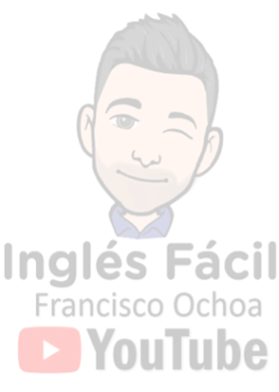
1. El concierto comienza a las 9:00 pm mañana.
Escribe tus respuestas aquí.

2. Ellos iban a conocerte al final de la reunión.

3. Mi madré horneará galletas para mi cumpleaños.

4. Luis está a punto de hacer algunas preguntas a su maestra.

5. Mis niños deben dormir en 30 minutos.

6. Yo iba a comprar algunas cosas en el supermercado esta noche, pero las compraré mañana.

7. Debes dibujar un círculo rojo pero no debes colorearlo.

8. Esos hombres no iban a robarme, ellos iban a ayudarme.

9. Ustedes deben entregar el examen en 1 hora. No recibo después.

10. ¿Van a volar a Londres este fin de semana que viene?

11. Frank no va a llevar a mi amiga al aeropuerto porque ella irá en taxi.

12. ¿Estabas por terminar la comida?

13. Nosotros no nos vamos aún. Íbamos a escucharte un rato más.

14. Milena debería entrenar mañana. Yo iba a ir con ella al gimnasio, pero vamos a ir juntas la próxima semana.

15. Mi hija no canta esta noche pero ella cantará mañana en la tarde. Voy con mi esposa y algunos amigos.

16. Ibamos a enviarte el dinero el próximo lunes pero vamos a enviártelo mañana en la mañana.

 | Escribe aquí la palabra "mostrar" para ver los resultados >>
 | Opción válida para EXCEL | Si estás desde dispositivo movil puedes ver los resultados en la hoja "Resultados" - Pág 2

